Стоп-лист

Организации и продукции, запрещенные к размещению по ФЗ «О рекламе» от 13.03.2006 г. № 38-ФЗ
1 | Организации и продукции, запрещенные к размещению по ФЗ «О рекламе» от 13.03.2006 г. № 38-ФЗ
2 | Ритуальные услуги
3 | Религиозные организации
6 | Юридические услуги по получению отсрочек от воинской службы
7 | Коллекторские организации
8 | Интим-услуги
9 | Народные целители
10 | Финансовые пирамиды/криптовалюты
Сфера развлечения
11 | ночные клубы
12 | букмекеры
13 | лотереи
14 | стриптиз-клубы
Сфера товары
16 | эротические товары
17 | электронные сигареты,кальян
18 | алкогольная продукция, лекарственные средства, биологически активные добавки
19 | табак, табачная продукция, табачные изделий, никотинсодержащая продукция

ТТ
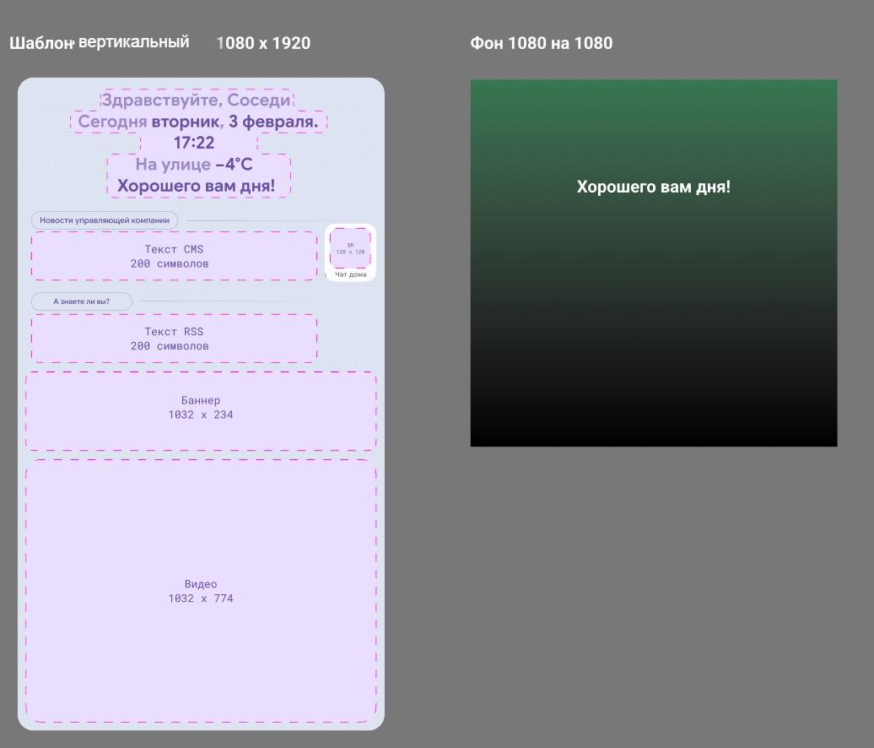
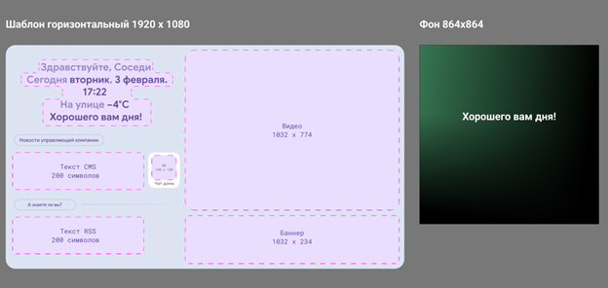
 | Технические требования к рекламным материалам
Баннер VIP — 1032×234 px
Основной экран видеоролик 10 сек. или статичная картинка хронометраж 10 сек — 1032×774 px
требования к файлам:
• видео с соотношением сторон 4:3 MP4 — формат контейнера, кодек — H.264, 25 или 30fps
• картинка формата — png или jpeg с подходящим разрешением под размеры

